Sheet1
Scene No. | 0
Quest Title | 雷欧的考验
Quest Log | 打败3个小牛乔巴和3个小狗正泰
Map No. | 22
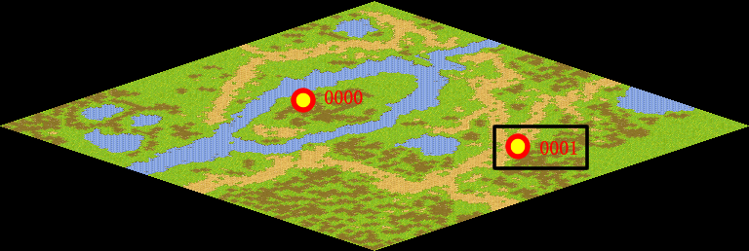
NPC No. | 1
Condition | 做完Quest-0003
Dialog | 看来你已经对战斗有所了解了，现在是考验你成果的时候了，最近在方舟花园附近总是徘徊着一些邪恶宠物，虽然我知道那些家伙并不能对我们造成威胁，不过马凯不希望它们去骚扰初来乍到的新人，于是我希望你能帮我赶跑它们。
Select | 1：接受，2：不接受
Result | 1 : Scene 0001, 2 : 关闭对话框

ScriptFile | Qlog-0004-000.scr
 | Q0001-0004-000.scr

